Inscrição Estafetas
 |  |  |  |  |  |  | O ficheiro deve ser guardado no computador, preenchido e depois enviado para o email da AARAM - geral.atletismomadeira@gmail.com

 |  |  |  | Data: | 09 e 23/04/2022

Nome da Equipa | Percurso | Dorsal | Sexo | Atleta | Escalão | Clube |  | Exemplo de Dorsais - 4x1500
Instruções de preenchimento:
Nome Equipa - Atribuir nome à equipa, sigla do clube (p. ex.: 1ª equipa - "CLUBE?-A"; 2ª equipa - "CLUBE?-B",...);
Desig. Estafeta - Selecionar a estafeta pretendida da lista;
Dorsal - Inserir o n.º de "dorsal" dos 4 atletas da equipa (restantes dados são preenchidos automaticamente).
* No caso de atletas filiados, mas que ainda não constem na base de dados deste ficheiro, deve ser colocado o n.º de dorsal na mesma.
*A ordem corresponde ao percurso a realizar.
* Só na estafeta 4x1500m serão usados "dorsais" específicos (como na imagem ao lado), que terão de ser recolhidos previamente pelos clubes e devolvidos após a prova.
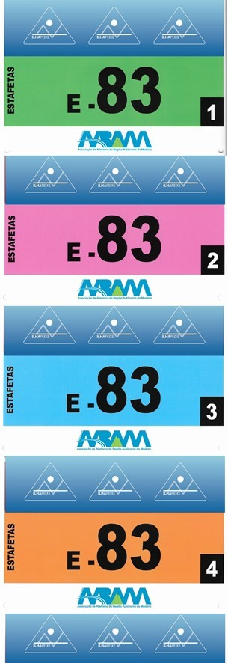
Nome Equipa | 1º
 | 2º
Desig. Estafeta | 3º
 | 4º
Nome Equipa | 1º
 | 2º
Desig. Estafeta | 3º
 | 4º
Nome Equipa | 1º
 | 2º
Desig. Estafeta | 3º
 | 4º
Nome Equipa | 1º
 | 2º
Desig. Estafeta | 3º
 | 4º
Nome Equipa | 1º
 | 2º
Desig. Estafeta | 3º
 | 4º
Nome Equipa | 1º
 | 2º
Desig. Estafeta | 3º
 | 4º
Nome Equipa | 1º
 | 2º
Desig. Estafeta | 3º
 | 4º
Nome Equipa | 1º
 | 2º
Desig. Estafeta | 3º
 | 4º
Nome Equipa | 1º
 | 2º
Desig. Estafeta | 3º
 | 4º
Nome Equipa | 1º
 | 2º
Desig. Estafeta | 3º
 | 4º
Nome Equipa | 1º
 | 2º
Desig. Estafeta | 3º
 | 4º
Nome Equipa | 1º
 | 2º
Desig. Estafeta | 3º
 | 4º
Nome Equipa | 1º
 | 2º
Desig. Estafeta | 3º
 | 4º
Nome Equipa | 1º
 | 2º
Desig. Estafeta | 3º
 | 4º
Nome Equipa | 1º
 | 2º
Desig. Estafeta | 3º
 | 4º
Nome Equipa | 1º
 | 2º
Desig. Estafeta | 3º
 | 4º
Nome Equipa | 1º
 | 2º
Desig. Estafeta | 3º
 | 4º
Nome Equipa | 1º
 | 2º
Desig. Estafeta | 3º
 | 4º
Nome Equipa | 1º
 | 2º
Desig. Estafeta | 3º
 | 4º
Nome Equipa | 1º
 | 2º
Desig. Estafeta | 3º
 | 4º

